상품제안서
비즈 3in1고속무선충전 LED무드등 알람시계 | 상품코드: S30253

 |  |  |  |  |  |  | 02-713-8555 | www.synergygift.co.kr
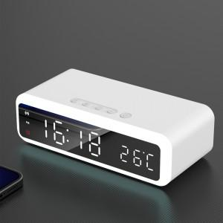

【상세/제작정보】

【인쇄/포장옵션】 | 레이저, 스티커, 풀칼라 / 포장지포장

【공급단가】 | 수량 | 20~ | 100~ | 500~ | 1,000~ | 2,000~
*VAT별도 | 단가 | 26,000원 | 24,600원 | 23,400원 | 22,800원 | 22,400원

【상품 URL】 | https://www.synergygift.co.kr:443/src/goods_detail.php?gdno=30253

